상품제안서
360도 회전 진공흡착 맥세이프 거치대 | 상품코드: S44692

 |  |  |  |  |  |  | 02-713-8555 | www.synergygift.co.kr
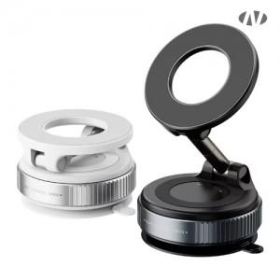 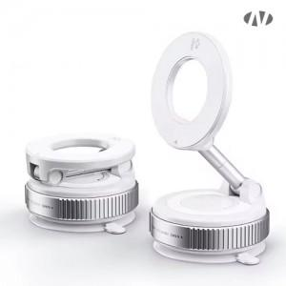 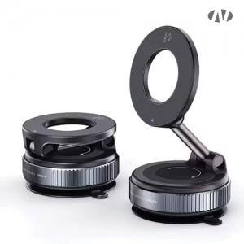

【상세/제작정보】

【인쇄/포장옵션】 | 레이저, DTF[UV스티커] / 포장지포장

【공급단가】 | 수량 | 50~ | 100~ | 500~ | 1,000~ | 5,000~
*VAT별도 | 단가 | 3,930원 | 3,750원 | 3,500원 | 3,450원 | 3,320원

【상품 URL】 | https://www.synergygift.co.kr:443/src/goods_detail.php?gdno=44692

